树脂恢复时间计算
现有树脂① | 下次恢复② | 现在时间 | 时间 | 对应树脂 | 所需时间 | 恢复量
0 | 0 | 2021-02-28 13:08:34 | 2021-02-28 13:08:34 | 0 | - | -
↑0-160↑ | ↑0-8分钟↑ | ↑时 : 分↑ | 2021-02-28 15:48:34 | 20 | 160分钟 | 20个
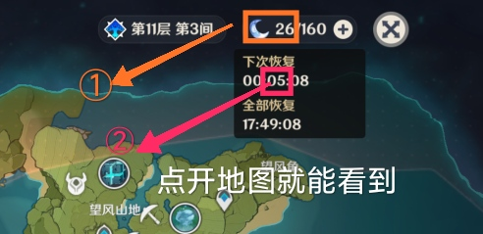
【仅修改浅绿色区域即可】 |  |  | 2021-02-28 18:28:34 | 40 | 160分钟 | 20个
 |  |  | 2021-02-28 21:08:34 | 60 | 160分钟 | 20个
 |  |  | 2021-02-28 23:48:34 | 80 | 160分钟 | 20个
 |  |  | 2021-03-01 02:28:34 | 100 | 160分钟 | 20个
 |  |  | 2021-03-01 05:08:34 | 120 | 160分钟 | 20个
《 但 凡 有 20 体 力 》 ⿻iAbel原创 推荐用Excel2010及以上版本打开 |  |  | 2021-03-01 07:48:34 | 140 | 160分钟 | 20个
 |  |  | 2021-03-01 10:28:34 | 160 | 160分钟 | 20个

